المؤشرات الكلية

سوق العراق للاوراق المالية
جلسة الاحد 2026/6/21 |  |  |  | تقرير أسعار الأسهم المتداولة لسوق العراق للأوراق المالية
الجلسة (106)
الاسهم المتداولة المدرجة و OTC |  |  | 1,007,065,548 |  |  | قيمة الأسهم المتداولة المدرجة و OTC |  | 1,941,003,769 |  |  | صفقات الشركات المدرجة وOTC | 1484
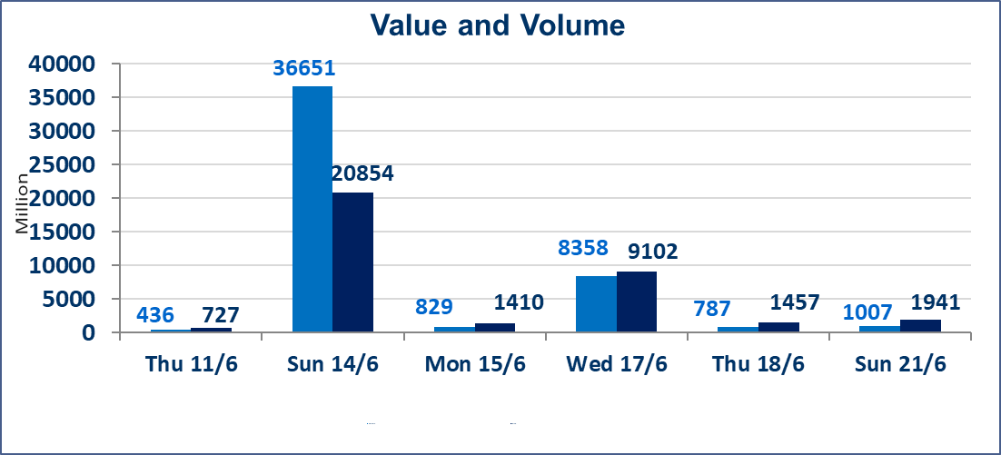
المؤشر60 ISX اليوم | 1015.04 |  | نقطة |  |  | المؤشر15 ISX اليوم | 1287.07 | نقطة
المؤشر 60 ISX السابق | 1006.23 |  | نقطة |  |  | المؤشر 15 ISX السابق | 1281.85 | نقطة
نسبة التغير | 0.88 |  | % |  |  | نسبة التغير | 0.41 | %
عدد النقاط | 8.81 |  | نقطة |  |  | عدد النقاط | 5.22 | نقطة

الشركات المدرجة | 103 | OTC | 15 | 117 |  | الشركات غير المتداولة المدرجة | 45 | OTC | 13 | 58
الشركات المتداولة | 44 | OTC | 1 | 45 |  | الشركات المرتفعة |  |  | 19
شركات الهيئة العامة |  |  |  | 3 |  | الشركات المنخفضة |  |  | 7
الموقوفة بقرار من هيأة الأوراق المالية |  |  |  | 11
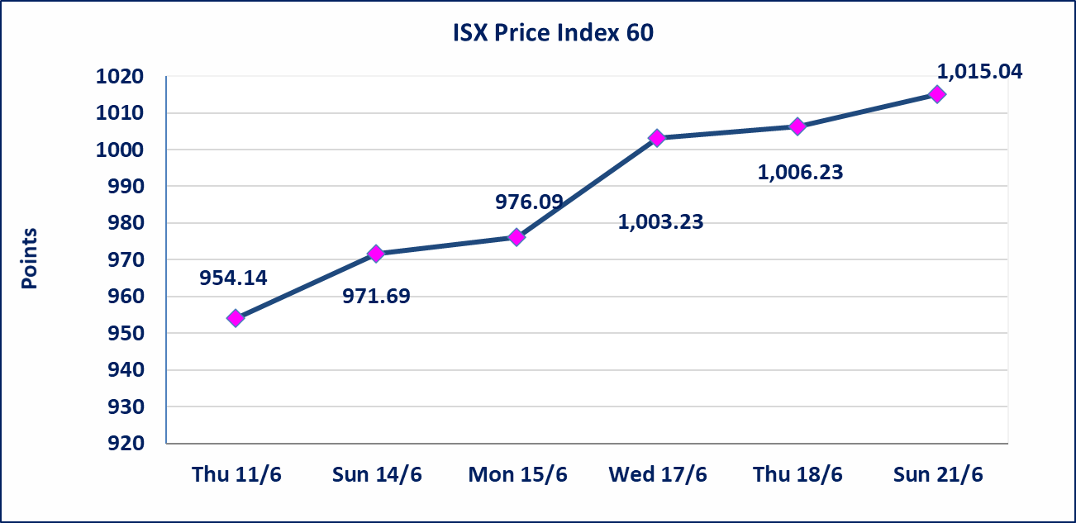
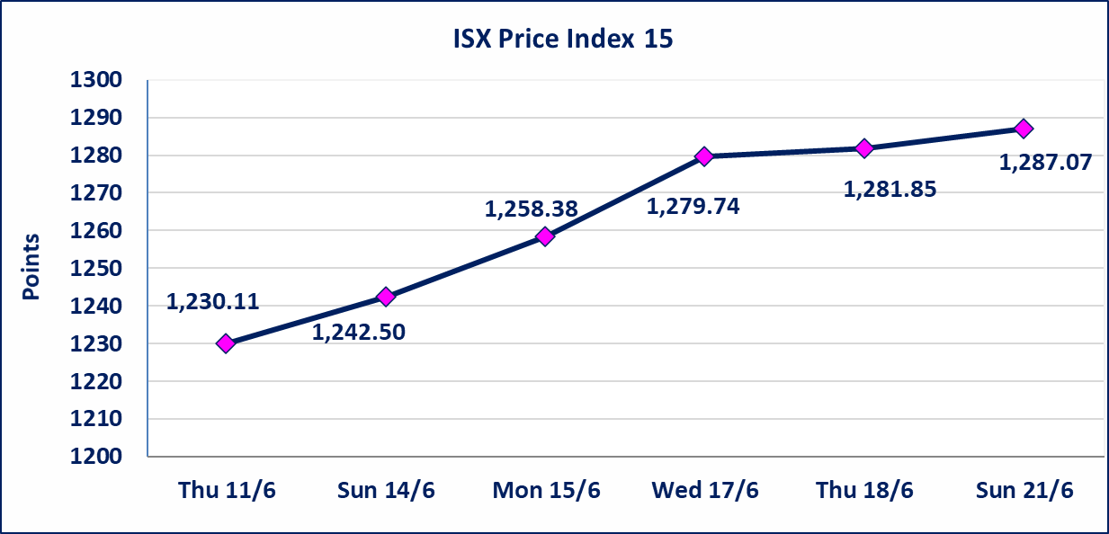

اليم الازرق للتجارة العامة(SYAM) | تم البدء بعمليات ايداع شهادات اسهم المساهمين لشركة اليم الازرق للتجارة العامة إعتباراً من جلسة الاربعاء 2026/6/3 وسيتم اطلاق التداول إعتباراً من جلسة الاربعاء 2026/6/24 بعد ايداع 5% من رأس المال او بعد مرور (21) يوم من تاريخ بدء الايداع في منصة الشركات غير المدرجة ISX-OTC.
المصير للتامين(NMAS) | تم البدء بعمليات ايداع شهادات اسهم المساهمين لشركة المصير للتامين إعتباراً من جلسة الثلاثاء 2026/6/2 وسيتم اطلاق التداول إعتباراً من جلسة الثلاثاء 2026/6/23 بعد ايداع 5% من رأس المال او بعد مرور (21) يوم من تاريخ بدء الايداع في منصة الشركات غير المدرجة ISX-OTC.
دار الثقة للتامين(NDAR) | تم البدء بعمليات ايداع شهادات اسهم المساهمين لشركة دار الثقة للتامين إعتباراً من جلسة الثلاثاء 2026/6/2 وسيتم اطلاق التداول إعتباراً من جلسة الثلاثاء 2026/6/23 بعد ايداع 5% من رأس المال او بعد مرور (21) يوم من تاريخ بدء الايداع في منصة الشركات غير المدرجة ISX-OTC.
زين للتامين(NZAI) | تم البدء بعمليات ايداع شهادات اسهم المساهمين لشركة زين للتامين إعتباراً من جلسة الثلاثاء 2026/6/2 وسيتم اطلاق التداول إعتباراً من جلسة الثلاثاء 2026/6/23 بعد ايداع 5% من رأس المال او بعد مرور (21) يوم من تاريخ بدء الايداع في منصة الشركات غير المدرجة ISX-OTC.
الوطنية للصناعات الغذائية (INFF) | تم البدء بعمليات ايداع شهادات اسهم المساهمين لشركة الوطنية للصناعات الغذائية إعتباراً من جلسة الاحد 2026/5/24 وسيتم اطلاق التداول لحين اكمال انتهاء الاجراءات في مركز الايداع في منصة الشركات غير المدرجة ISX-OTC.
الحد الأعلى والادنى للتغير في السعر | نسبة التغير الحدود الدنيا للحركة السعرية للاسهم من (5% الى 10%) والحدود العليا من(10% الى 25%)في كافة المنصات ماعدا منصة OTC.
Web site : www.isx-iq.net E-mail : info-isx@isx-iq.net |  |  |  |  | 07834000034 - 07711211522 : ص . ب :3607 العلوية الهاتف |  |  |  |  |  | بغداد /الكرادة/ قرب المسرح الوطني /مجاور مصرف الخليج التجاري

نسبة التغير
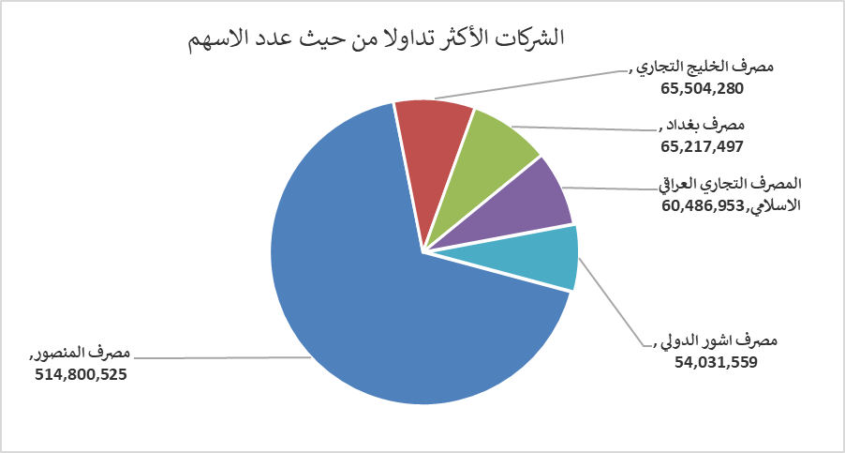
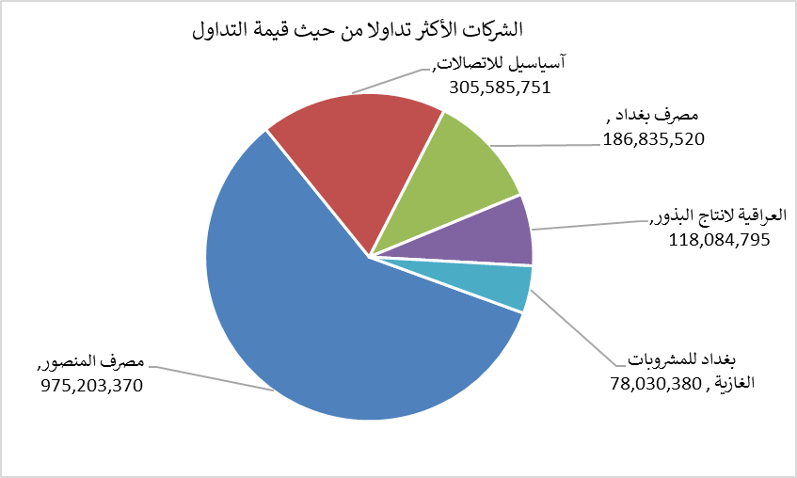
الشركات الأكثر ارتفاعاً وانخفاضاً

نسبة التغير لاسعار الاغلاق الاكثر ارتفاعاً |  |  |  | نسبة التغير لاسعار الاغلاق الاكثر انخفاضاً
اسم الشركة | اغلاق | التغير(%) | الاسهم المتداولة | اسم الشركة | اغلاق | التغير (%) | الاسهم المتداولة
مصرف اشور الدولي | 0.290 | 16.00 | 54,031,559 | الأمين للتأمين | 0.850 | -5.56 | 863,000
تسويق المنتجات الزراعية | 10.000 | 11.11 | 303 | الفلوجة لانتاج المواد الانشائية | 2.860 | -2.39 | 1,000,000
مصرف الاستثمار | 0.270 | 3.85 | 34,037,037 | بغداد للمشروبات الغازية | 6.750 | -1.32 | 11,496,904
مصرف المنصور | 1.930 | 3.76 | 514,800,525 | المصرف الاهلي العراقي | 4.010 | -1.23 | 4,047,827
فندق بغداد | 12.400 | 3.33 | 353,000 | بابل للانتاج الحيواني | 8.000 | -1.23 | 451,255

الشركات الاكثر نشاطا حسب الاسهم المتداولة (حجم التداول) |  |  |  | الشركات الاكثر نشاطا حسب القيمة المتداولة
اسم الشركة | اغلاق | التغير(%) | الاسهم المتداولة | اسم الشركة | اغلاق | التغير (%) | القيمة المتداولة
مصرف المنصور | 1.930 | 3.76 | 514,800,525 | مصرف المنصور | 1.930 | 3.76 | 975,203,370
مصرف الخليج التجاري | 0.360 | 0.00 | 65,504,280 | آسياسيل للاتصالات | 16.980 | 0.47 | 305,585,751
مصرف بغداد | 2.910 | 1.75 | 65,217,497 | مصرف بغداد | 2.910 | 1.75 | 186,835,520
المصرف التجاري العراقي الاسلامي | 0.700 | 2.94 | 60,486,953 | العراقية لانتاج البذور | 6.690 | 1.52 | 118,084,795
مصرف اشور الدولي | 0.290 | 16.00 | 54,031,559 | بغداد للمشروبات الغازية | 6.750 | -1.32 | 78,030,380

